ING
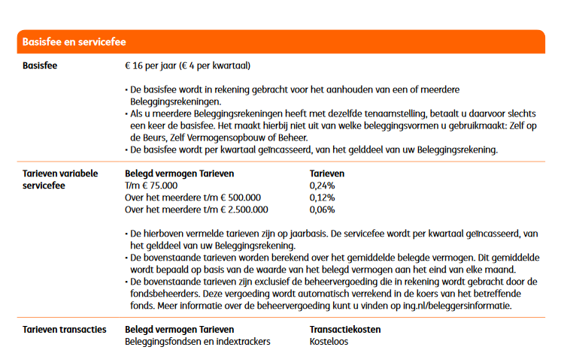
 | ING berekening |  | (eigen sheet ivm limieten en staffels)

Inleg / periode (€) | € 1,500.00
Aantal perioden / jaar | 12
Inleg / jaar (€) | € 18,000.00
Rendement fonds (%) / jaar | 5.00%
Werkelijk rendement (%) / jaar over inleg | 2.69%

 | Resultaten
 | Jaar 1 | Jaar 2 | Jaar 3 | Jaar 4 | Jaar 5 | Jaar 6 | Jaar 7 | Jaar 8 | Jaar 9 | Jaar 10 | Jaar 11 | Jaar 12 | Jaar 13 | Jaar 14 | Jaar 15 | Jaar 16 | Jaar 17 | Jaar 18 | Jaar 19 | Jaar 20 | Jaar 21 | Jaar 22 | Jaar 23 | Jaar 24 | Jaar 25 | Jaar 26 | Jaar 27 | Jaar 28 | Jaar 29 | Jaar 30
resultaat zonder kosten | € 18,483.87 | € 37,891.93 | € 58,270.39 | € 79,667.77 | € 102,135.03 | € 125,725.65 | € 150,495.80 | € 176,504.45 | € 203,813.54 | € 232,488.08 | € 262,596.35 | € 294,210.04 | € 327,404.41 | € 362,258.49 | € 398,855.28 | € 437,281.91 | € 477,629.88 | € 519,995.24 | € 564,478.86 | € 611,186.67 | € 660,229.87 | € 711,725.23 | € 765,795.36 | € 822,569.00 | € 882,181.31 | € 944,774.25 | € 1,010,496.82 | € 1,079,505.53 | € 1,151,964.67 | € 1,228,046.77
aankoopkosten | € 0.00 | € 0.00 | € 0.00 | € 0.00 | € 0.00 | € 0.00 | € 0.00 | € 0.00 | € 0.00 | € 0.00 | € 0.00 | € 0.00 | € 0.00 | € 0.00 | € 0.00 | € 0.00 | € 0.00 | € 0.00 | € 0.00 | € 0.00 | € 0.00 | € 0.00 | € 0.00 | € 0.00 | € 0.00 | € 0.00 | € 0.00 | € 0.00 | € 0.00 | € 0.00
resultaat incl aankoopkosten | € 18,483.87 | € 37,891.93 | € 58,270.39 | € 79,667.77 | € 102,135.03 | € 125,725.65 | € 150,495.80 | € 176,504.45 | € 203,813.54 | € 232,488.08 | € 262,596.35 | € 294,210.04 | € 327,404.41 | € 362,258.49 | € 398,855.28 | € 437,281.91 | € 477,629.88 | € 519,995.24 | € 564,478.86 | € 611,186.67 | € 660,229.87 | € 711,725.23 | € 765,795.36 | € 822,569.00 | € 882,181.31 | € 944,774.25 | € 1,010,496.82 | € 1,079,505.53 | € 1,151,964.67 | € 1,228,046.77
Fonds kosten | € 29.94 | € 61.38 | € 94.40 | € 129.06 | € 165.46 | € 203.68 | € 243.80 | € 285.94 | € 330.18 | € 376.63 | € 425.41 | € 476.62 | € 530.40 | € 586.86 | € 646.15 | € 708.40 | € 773.76 | € 842.39 | € 914.46 | € 990.12 | € 1,069.57 | € 1,152.99 | € 1,240.59 | € 1,332.56 | € 1,429.13 | € 1,530.53 | € 1,637.00 | € 1,748.80 | € 1,866.18 | € 1,989.44
resultaat incl fonds kosten | € 18,453.92 | € 37,830.54 | € 58,175.99 | € 79,538.71 | € 101,969.57 | € 125,521.97 | € 150,251.99 | € 176,218.51 | € 203,483.36 | € 232,111.45 | € 262,170.95 | € 293,733.42 | € 326,874.01 | € 361,671.63 | € 398,209.14 | € 436,573.52 | € 476,856.12 | € 519,152.84 | € 563,564.41 | € 610,196.55 | € 659,160.30 | € 710,572.24 | € 764,554.77 | € 821,236.44 | € 880,752.18 | € 943,243.71 | € 1,008,859.82 | € 1,077,756.73 | € 1,150,098.49 | € 1,226,057.34
bedrag vaste kosten "hoog" | € 18,483.87 | € 37,891.93 | € 58,270.39 | € 75,000.00 | € 75,000.00 | € 75,000.00 | € 75,000.00 | € 75,000.00 | € 75,000.00 | € 75,000.00 | € 75,000.00 | € 75,000.00 | € 75,000.00 | € 75,000.00 | € 75,000.00 | € 75,000.00 | € 75,000.00 | € 75,000.00 | € 75,000.00 | € 75,000.00 | € 75,000.00 | € 75,000.00 | € 75,000.00 | € 75,000.00 | € 75,000.00 | € 75,000.00 | € 75,000.00 | € 75,000.00 | € 75,000.00 | € 75,000.00
vaste kosten "hoog" | € 44.36 | € 90.94 | € 139.85 | € 180.00 | € 180.00 | € 180.00 | € 180.00 | € 180.00 | € 180.00 | € 180.00 | € 180.00 | € 180.00 | € 180.00 | € 180.00 | € 180.00 | € 180.00 | € 180.00 | € 180.00 | € 180.00 | € 180.00 | € 180.00 | € 180.00 | € 180.00 | € 180.00 | € 180.00 | € 180.00 | € 180.00 | € 180.00 | € 180.00 | € 180.00
bedrag vaste kosten "midden" | € 0.00 | € 0.00 | € 0.00 | € 4,538.71 | € 26,969.57 | € 50,521.97 | € 75,251.99 | € 101,218.51 | € 128,483.36 | € 157,111.45 | € 187,170.95 | € 218,733.42 | € 251,874.01 | € 286,671.63 | € 323,209.14 | € 361,573.52 | € 401,856.12 | € 425,000.00 | € 425,000.00 | € 425,000.00 | € 425,000.00 | € 425,000.00 | € 425,000.00 | € 425,000.00 | € 425,000.00 | € 425,000.00 | € 425,000.00 | € 425,000.00 | € 425,000.00 | € 425,000.00
vaste kosten "midden" | € 0.00 | € 0.00 | € 0.00 | € 5.45 | € 32.36 | € 60.63 | € 90.30 | € 121.46 | € 154.18 | € 188.53 | € 224.61 | € 262.48 | € 302.25 | € 344.01 | € 387.85 | € 433.89 | € 482.23 | € 510.00 | € 510.00 | € 510.00 | € 510.00 | € 510.00 | € 510.00 | € 510.00 | € 510.00 | € 510.00 | € 510.00 | € 510.00 | € 510.00 | € 510.00
bedrag vaste kosten "laag" | € 0.00 | € 0.00 | € 0.00 | € 0.00 | € 0.00 | € 0.00 | € 0.00 | € 0.00 | € 0.00 | € 0.00 | € 0.00 | € 0.00 | € 0.00 | € 0.00 | € 0.00 | € 0.00 | € 0.00 | € 19,152.84 | € 63,564.41 | € 110,196.55 | € 159,160.30 | € 210,572.24 | € 264,554.77 | € 321,236.44 | € 380,752.18 | € 443,243.71 | € 508,859.82 | € 577,756.73 | € 650,098.49 | € 726,057.34
vaste kosten "laag" | € 0.00 | € 0.00 | € 0.00 | € 0.00 | € 0.00 | € 0.00 | € 0.00 | € 0.00 | € 0.00 | € 0.00 | € 0.00 | € 0.00 | € 0.00 | € 0.00 | € 0.00 | € 0.00 | € 0.00 | € 11.49 | € 38.14 | € 66.12 | € 95.50 | € 126.34 | € 158.73 | € 192.74 | € 228.45 | € 265.95 | € 305.32 | € 346.65 | € 390.06 | € 435.63
totaal vaste kosten | € 44.36 | € 90.94 | € 139.85 | € 185.45 | € 212.36 | € 240.63 | € 270.30 | € 301.46 | € 334.18 | € 368.53 | € 404.61 | € 442.48 | € 482.25 | € 524.01 | € 567.85 | € 613.89 | € 662.23 | € 701.49 | € 728.14 | € 756.12 | € 785.50 | € 816.34 | € 848.73 | € 882.74 | € 918.45 | € 955.95 | € 995.32 | € 1,036.65 | € 1,080.06 | € 1,125.63
totale kosten | € 74.31 | € 152.33 | € 234.25 | € 314.51 | € 377.82 | € 444.30 | € 514.11 | € 587.40 | € 664.36 | € 745.16 | € 830.01 | € 919.10 | € 1,012.64 | € 1,110.86 | € 1,214.00 | € 1,322.28 | € 1,435.99 | € 1,543.88 | € 1,642.59 | € 1,746.24 | € 1,855.07 | € 1,969.34 | € 2,089.32 | € 2,215.30 | € 2,347.59 | € 2,486.48 | € 2,632.32 | € 2,785.45 | € 2,946.24 | € 3,115.07
cumulatieve kosten | € 74.31 | € 226.63 | € 460.88 | € 775.39 | € 1,153.21 | € 1,597.51 | € 2,111.62 | € 2,699.02 | € 3,363.37 | € 4,108.54 | € 4,938.55 | € 5,857.65 | € 6,870.29 | € 7,981.16 | € 9,195.15 | € 10,517.44 | € 11,953.43 | € 13,497.31 | € 15,139.91 | € 16,886.15 | € 18,741.21 | € 20,710.55 | € 22,799.87 | € 25,015.18 | € 27,362.76 | € 29,849.24 | € 32,481.56 | € 35,267.02 | € 38,213.26 | € 41,328.33
Resultaat ING | € 18,409.56 | € 37,665.30 | € 57,809.51 | € 78,892.39 | € 100,981.82 | € 124,128.14 | € 148,384.18 | € 173,805.44 | € 200,450.17 | € 228,379.55 | € 257,657.81 | € 288,352.39 | € 320,534.11 | € 354,277.34 | € 389,660.13 | € 426,764.48 | € 465,676.45 | € 506,497.93 | € 549,338.96 | € 594,300.53 | € 641,488.66 | € 691,014.68 | € 742,995.49 | € 797,553.82 | € 854,818.55 | € 914,925.00 | € 978,015.26 | € 1,044,238.51 | € 1,113,751.42 | € 1,186,718.45

 | Kosten | (per jaar)
 | Aankoop | Verkoop | Fonds | Vaste kosten
 |  |  |  | "Hoog" | "Midden" | "Laag"
ING | 0.00% | 0.00% | 0.16% | 0.24% | 0.12% | 0.06%
min | € - | € - |  | € 16.00
max | € - | € - |  | € - | tot 75k: 0,2%, vanaf 75k: 0,12% ,vanaf 500k 0,06%
 |  |  | tm | € 75,000.00 | € 500,000.00

 | LET OP: Verkoopkosten worden niet meegenomen in de berekening omdat het moment van verkoop niet bekend is

Binck
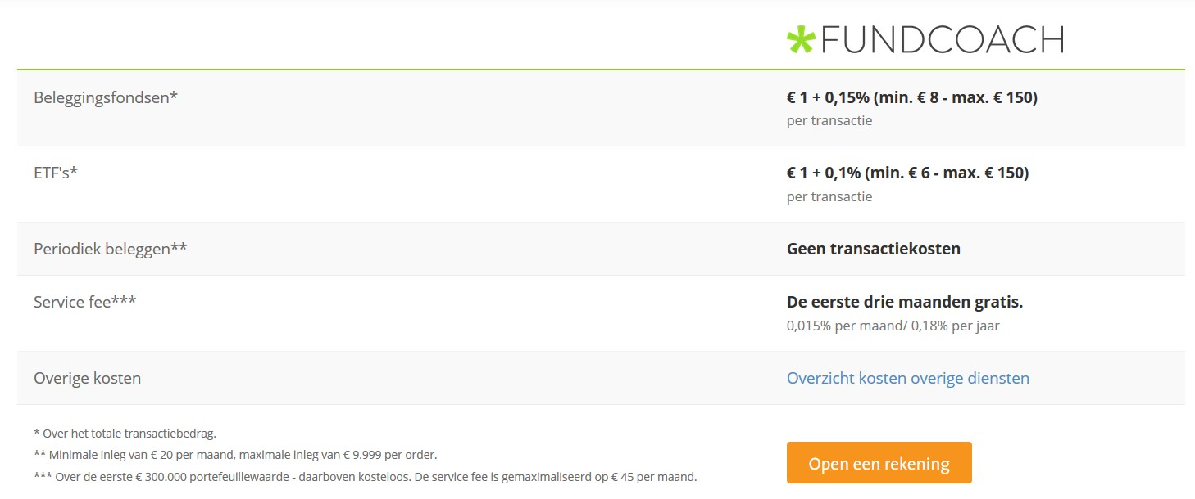
 | Binck berekening |  | (eigen sheet ivm limieten en staffels)

Inleg / periode (€) | € 1,500.00
Aantal perioden / jaar | 12
Inleg / jaar (€) | € 18,000.00
Rendement fonds (%) / jaar | 5.00%
Werkelijk rendement (%) / jaar over inleg | 2.69%

 | Resultaten
 | Jaar 1 | Jaar 2 | Jaar 3 | Jaar 4 | Jaar 5 | Jaar 6 | Jaar 7 | Jaar 8 | Jaar 9 | Jaar 10 | Jaar 11 | Jaar 12 | Jaar 13 | Jaar 14 | Jaar 15 | Jaar 16 | Jaar 17 | Jaar 18 | Jaar 19 | Jaar 20 | Jaar 21 | Jaar 22 | Jaar 23 | Jaar 24 | Jaar 25 | Jaar 26 | Jaar 27 | Jaar 28 | Jaar 29 | Jaar 30
resultaat zonder kosten | € 18,483.87 | € 37,891.93 | € 58,270.39 | € 79,667.77 | € 102,135.03 | € 125,725.65 | € 150,495.80 | € 176,504.45 | € 203,813.54 | € 232,488.08 | € 262,596.35 | € 294,210.04 | € 327,404.41 | € 362,258.49 | € 398,855.28 | € 437,281.91 | € 477,629.88 | € 519,995.24 | € 564,478.86 | € 611,186.67 | € 660,229.87 | € 711,725.23 | € 765,795.36 | € 822,569.00 | € 882,181.31 | € 944,774.25 | € 1,010,496.82 | € 1,079,505.53 | € 1,151,964.67 | € 1,228,046.77
aankoopkosten | € 0.00 | € 0.00 | € 0.00 | € 0.00 | € 0.00 | € 0.00 | € 0.00 | € 0.00 | € 0.00 | € 0.00 | € 0.00 | € 0.00 | € 0.00 | € 0.00 | € 0.00 | € 0.00 | € 0.00 | € 0.00 | € 0.00 | € 0.00 | € 0.00 | € 0.00 | € 0.00 | € 0.00 | € 0.00 | € 0.00 | € 0.00 | € 0.00 | € 0.00 | € 0.00
resultaat incl aankoopkosten | € 18,483.87 | € 37,891.93 | € 58,270.39 | € 79,667.77 | € 102,135.03 | € 125,725.65 | € 150,495.80 | € 176,504.45 | € 203,813.54 | € 232,488.08 | € 262,596.35 | € 294,210.04 | € 327,404.41 | € 362,258.49 | € 398,855.28 | € 437,281.91 | € 477,629.88 | € 519,995.24 | € 564,478.86 | € 611,186.67 | € 660,229.87 | € 711,725.23 | € 765,795.36 | € 822,569.00 | € 882,181.31 | € 944,774.25 | € 1,010,496.82 | € 1,079,505.53 | € 1,151,964.67 | € 1,228,046.77
Fonds kosten | € 36.97 | € 75.78 | € 116.54 | € 159.34 | € 204.27 | € 251.45 | € 300.99 | € 353.01 | € 407.63 | € 464.98 | € 525.19 | € 588.42 | € 654.81 | € 724.52 | € 797.71 | € 874.56 | € 955.26 | € 1,039.99 | € 1,128.96 | € 1,222.37 | € 1,320.46 | € 1,423.45 | € 1,531.59 | € 1,645.14 | € 1,764.36 | € 1,889.55 | € 2,020.99 | € 2,159.01 | € 2,303.93 | € 2,456.09
resultaat incl fonds kosten | € 18,446.90 | € 37,816.14 | € 58,153.85 | € 79,508.44 | € 101,930.76 | € 125,474.20 | € 150,194.80 | € 176,151.44 | € 203,405.91 | € 232,023.11 | € 262,071.16 | € 293,621.62 | € 326,749.60 | € 361,533.98 | € 398,057.57 | € 436,407.35 | € 476,674.62 | € 518,955.25 | € 563,349.91 | € 609,964.30 | € 658,909.41 | € 710,301.78 | € 764,263.77 | € 820,923.86 | € 880,416.95 | € 942,884.70 | € 1,008,475.83 | € 1,077,346.52 | € 1,149,660.74 | € 1,225,590.68
bedrag vaste kosten "hoog" | € 18,483.87 | € 37,891.93 | € 58,270.39 | € 79,667.77 | € 102,135.03 | € 125,725.65 | € 150,495.80 | € 176,504.45 | € 203,813.54 | € 232,488.08 | € 262,596.35 | € 294,210.04 | € 300,000.00 | € 300,000.00 | € 300,000.00 | € 300,000.00 | € 300,000.00 | € 300,000.00 | € 300,000.00 | € 300,000.00 | € 300,000.00 | € 300,000.00 | € 300,000.00 | € 300,000.00 | € 300,000.00 | € 300,000.00 | € 300,000.00 | € 300,000.00 | € 300,000.00 | € 300,000.00
vaste kosten "hoog" | € 33.27 | € 68.21 | € 104.89 | € 143.40 | € 183.84 | € 226.31 | € 270.89 | € 317.71 | € 366.86 | € 418.48 | € 472.67 | € 529.58 | € 540.00 | € 540.00 | € 540.00 | € 540.00 | € 540.00 | € 540.00 | € 540.00 | € 540.00 | € 540.00 | € 540.00 | € 540.00 | € 540.00 | € 540.00 | € 540.00 | € 540.00 | € 540.00 | € 540.00 | € 540.00
bedrag vaste kosten "midden" | € 0.00 | € 0.00 | € 0.00 | € 0.00 | € 0.00 | € 0.00 | € 0.00 | € 0.00 | € 0.00 | € 0.00 | € 0.00 | € 0.00 | € 0.00 | € 0.00 | € 0.00 | € 0.00 | € 0.00 | € 0.00 | € 0.00 | € 0.00 | € 0.00 | € 0.00 | € 0.00 | € 0.00 | € 0.00 | € 0.00 | € 0.00 | € 0.00 | € 0.00 | € 0.00
vaste kosten "midden" | € 0.00 | € 0.00 | € 0.00 | € 0.00 | € 0.00 | € 0.00 | € 0.00 | € 0.00 | € 0.00 | € 0.00 | € 0.00 | € 0.00 | € 0.00 | € 0.00 | € 0.00 | € 0.00 | € 0.00 | € 0.00 | € 0.00 | € 0.00 | € 0.00 | € 0.00 | € 0.00 | € 0.00 | € 0.00 | € 0.00 | € 0.00 | € 0.00 | € 0.00 | € 0.00
bedrag vaste kosten "laag" | € 0.00 | € 0.00 | € 0.00 | € 0.00 | € 0.00 | € 0.00 | € 0.00 | € 0.00 | € 0.00 | € 0.00 | € 0.00 | € 0.00 | € 26,749.60 | € 61,533.98 | € 98,057.57 | € 136,407.35 | € 176,674.62 | € 218,955.25 | € 263,349.91 | € 309,964.30 | € 358,909.41 | € 410,301.78 | € 464,263.77 | € 520,923.86 | € 580,416.95 | € 642,884.70 | € 708,475.83 | € 777,346.52 | € 849,660.74 | € 925,590.68
vaste kosten "laag" | € 0.00 | € 0.00 | € 0.00 | € 0.00 | € 0.00 | € 0.00 | € 0.00 | € 0.00 | € 0.00 | € 0.00 | € 0.00 | € 0.00 | € 0.00 | € 0.00 | € 0.00 | € 0.00 | € 0.00 | € 0.00 | € 0.00 | € 0.00 | € 0.00 | € 0.00 | € 0.00 | € 0.00 | € 0.00 | € 0.00 | € 0.00 | € 0.00 | € 0.00 | € 0.00
totaal vaste kosten | € 33.27 | € 68.21 | € 104.89 | € 143.40 | € 183.84 | € 226.31 | € 270.89 | € 317.71 | € 366.86 | € 418.48 | € 472.67 | € 529.58 | € 540.00 | € 540.00 | € 540.00 | € 540.00 | € 540.00 | € 540.00 | € 540.00 | € 540.00 | € 540.00 | € 540.00 | € 540.00 | € 540.00 | € 540.00 | € 540.00 | € 540.00 | € 540.00 | € 540.00 | € 540.00
totale kosten | € 70.24 | € 143.99 | € 221.43 | € 302.74 | € 388.11 | € 477.76 | € 571.88 | € 670.72 | € 774.49 | € 883.45 | € 997.87 | € 1,118.00 | € 1,194.81 | € 1,264.52 | € 1,337.71 | € 1,414.56 | € 1,495.26 | € 1,579.99 | € 1,668.96 | € 1,762.37 | € 1,860.46 | € 1,963.45 | € 2,071.59 | € 2,185.14 | € 2,304.36 | € 2,429.55 | € 2,560.99 | € 2,699.01 | € 2,843.93 | € 2,996.09
cumulatieve kosten | € 70.24 | € 214.23 | € 435.66 | € 738.39 | € 1,126.51 | € 1,604.26 | € 2,176.15 | € 2,846.86 | € 3,621.36 | € 4,504.81 | € 5,502.68 | € 6,620.68 | € 7,815.48 | € 9,080.00 | € 10,417.71 | € 11,832.28 | € 13,327.53 | € 14,907.53 | € 16,576.48 | € 18,338.86 | € 20,199.32 | € 22,162.77 | € 24,234.36 | € 26,419.50 | € 28,723.86 | € 31,153.41 | € 33,714.40 | € 36,413.41 | € 39,257.34 | € 42,253.43
Resultaat Binck | € 18,413.63 | € 37,677.70 | € 57,834.73 | € 78,929.38 | € 101,008.52 | € 124,121.38 | € 148,319.65 | € 173,657.59 | € 200,192.18 | € 227,983.27 | € 257,093.68 | € 287,589.36 | € 319,588.92 | € 353,178.49 | € 388,437.57 | € 425,449.64 | € 464,302.34 | € 505,087.71 | € 547,902.38 | € 592,847.82 | € 640,030.56 | € 689,562.47 | € 741,561.01 | € 796,149.50 | € 853,457.46 | € 913,620.84 | € 976,782.42 | € 1,043,092.12 | € 1,112,707.33 | € 1,185,793.34

 | Kosten | (per jaar)
 | Aankoop | Verkoop | Fonds | Vaste kosten
 |  |  |  | "Hoog" | "Midden" | "Laag"
Binck | 0.00% | 0.00% | 0.20% | 0.18% | 0.00% | 0.00%
min | € - | € - |  | € - | geen transactiekosten indien periodieke order
max | € - | € - |  | € - | tot 300k: 0,18%, vanaf 300k: kosteloos
 |  |  | tm | € 300,000.00 | € 300,000.00

 | LET OP: Verkoopkosten worden niet meegenomen in de berekening omdat het moment van verkoop niet bekend is

